MDSVer3.1→5.0移行手順
■MDSチェックリストVer.3.1→Ver.5.0（開示書ガイドVer.4.1→Ver.5.0）への移行手順

概要
 | •JAHIS「製造業者/サービス事業者により医療情報セキュリティ開示書」ガイド Ver.5.0 に
 | 対応したMDS(Ver.5.0)は、旧版である開示書ガイドVer.4.1に対応したMDS(Ver.3.1)からコピーして作成可能です。
 | •旧MDS(Ver.3.1)から新MDS(Ver.5.0)へのコピーは、3つの領域のコピペ(値貼り付け)と備考記載欄の行の高さ調整だけで行えます。
 | コピペ(値貼り付け)する3つの領域
 | 1.“作成日”～“バーション”の回答欄
 | 2.質問（１～３１）の回答欄
 | 3.備考記載欄
 | （備考記載欄の行の高さは必要に応じて調整してください）
 | •コピー後に、JAHIS「製造業者/サービス事業者により医療情報セキュリティ開示書」ガイド Ver.5.0 を参考に、最終確認してください。

手順
1.“作成日”～“バーション”の回答欄をコピーする
 | ①旧MDS：“作成日”～“バージョン”の回答欄を選択してコピーする

 | ②新MDS：“作成日”の回答欄を選択して、「値のみ」貼り付けを行う

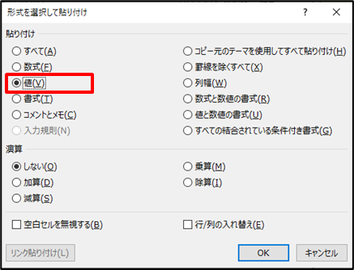

2.質問（１～３１）の回答欄をコピーする
 | ①旧MDS：質問(1～31)の回答欄を選択してコピーする
 | 選択は先頭セル(V15)を選択したあと、末尾セル(W103)を Shiftキー＋クリック する

 | ②新MDS：質問１の回答欄(V15セル)を選択して、「値のみ」貼り付けを行う

3.備考記載欄をコピーする
 | ①旧MDS：備考記載欄(記載のある範囲)の回答欄を選択してコピーする

 | ②新MDS：備考記記載欄の先頭を選択して、「値のみ」貼り付けを行う

 | 貼り付け後に、行の高さを調節する

以上

